ALCANCE DEL PROYECTO
ALCANCE

Para definir el alcance del proyecto, es necesario establecer:

1. PLANIFICACIÓN DE LA GESTIÓN DEL ALCANCE
NOMBRE DEL PROYECTO:
RESUMEN DEL PROYECTO:
OBJETIVO DEL PROYECTO:

2. RECOPILAR Y DEFINIR LOS REQUISITOS DE ACEPTACIÓN DEL ALCANCE Y SU FACTIBILIDAD
N | Requisitos del alcance | Criterios de aceptación de los requisitos | Como lograrlo
1 | Técnicos | Los equipos o herramientas necesarios para llevar a cabo los diferentes procesos, funciones o métodos deben ser con buenas caracteristicas y avances tecnologicos, adquiridas en Colombia y/o en el extrajero, con certificado de garantia. | Identifar los ordenadores requeridos, construir base de datos de proveedores, cotizar los ordenadores, definir proveedor, definir las condiciones del negocio (Precio, tiempo de entrega, calidad, garantia, plazos de pago, lugar de entrega.)
2 | Humanos | Personal apto, con entrenamiento y talento, contratados directamente por la firma. | Definir perfil del cargo: Formación, conocimiento específico, competencias personales, funciones, objetivo del cargo. Realizar oferta de empleo, reclutamiento de candidatos, evaluación y selección, contratación, capacitación, entrenamiento.
3 | Jurídicos | De acuerdo con la Ley 1581 de 2012 de Colombia. | Realizando un seguimiento y mantenimiento de seguridad cibernetica correspondiente, para la protección de los datos personales.
4 | Normativos | De acuerdo a la normatividad vigente en Colombia en el licenciamiento de los software. Ley 603 de 2000 | Adquiriendo sistemas con licenciamiento de manera auténtica, con la finalidad de no tener inconvenientes legales a futuro.
5 | Físicos | Terrero apto, con estudios previos y licencia de construcción
6 | Ambientales | Cumplir con los requisitos nacionales y locales de acuerdo al plan de desarrollo municipal y los compromisos con los ODS
7 | Tiempo | Se cuenta con un (1) año para realizar el desarrollo del software y aplicarlo en las instituciones de educación superior .
8 | Sociales | En el proyecto no se deben afectar a las comunidades locales, ni a la sociedad del municipio.
9 | Tecnológicos | Las maquinarias, equipos y demas tecnologia que hace parte del proyecto deben ser compatibles con el conocimiento de las personas que van a operar la planta y deben ser capacitados en esto.
10 | Operativa
11 | Económica

3. ESTRUCTURA DE DESGLOSE DE TRABAJO
Indicar los lotes de control y de trabajo de su proyecto
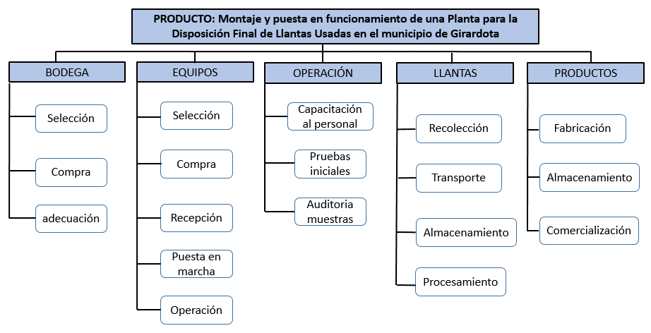

 | NOMBRE DEL PROYECTO:

 | LC1 - BODEGA | LC2 - EQUIPOS | LC2 - EQUIPOS | LC3 - OPERACIÓN | LC4 -LLANTAS | LC5 -PRODUCTOS
 | 1.1. Selección | 2.1. Selección | 2.1. Selección | 3.1. Capacitación al personal | 4.1. Recolección | 5.1. Fabricación
 | 1.2. Compra | 2.2. Compra | 2.2. Compra | 3.2. Pruebas iniciales | 4.2. Transporte | 5.2. Almacenamiento
 | 1.3. Adecuación | 2.3. Recepción | 2.3. Recepción | 3.3. Auditoria a muestras | 4.3. Almacenamiento | 5.3. Comercialización
 |  | 2.4. Puesta en marcha | 2.4. Puesta en marcha |  | 4.4. Procesamiento
 |  | 2.5. Operación | 2.5. Operación

4. CRITERIOS DE ACEPTACIÓN DE LOS LOTES DE CONTROL
Si usted es gerente de un proyecto de inversión pública o privada, ¿Cuáles son los criterios mínimos de aceptación (recibimiento a satisfacción por parte del contratante) de los lotes de control de la EDT con los cuales pretende lograr el alcance?

 | LC1 - BODEGA | LC2 - EQUIPOS | LC2 - EQUIPOS | LC3 - OPERACIÓN | LC4 -LLANTAS | LC5 -PRODUCTOS
 | Criterios de aceptación de este lote | Criterios de aceptación de este lote | Criterios de aceptación de este lote | Criterios de aceptación de este lote | Criterios de aceptación de este lote | Criterios de aceptación de este lote
 | 1. Acorde a las especificaciones y planos de negociación. | 1. Acorde las especificaciones técnicas | 1. Acorde las especificaciones técnicas | 1. Certificado de capacitación y entrenamiento al personal | 1. Entrega de base de datos y contactos para la recolección | 1. planos y Fichas técnicas de los productos
 | 2. Precio aprobado para la compra | 2. Precio aprobado para la compra | 2. Precio aprobado para la compra | 2. Registro de pruebas de funcionalidad durante 3 meses | 2. Cronograma de recolección | 2. Manuales de fabricación, diagramas e instructivos
 | 3. Escrituras debidamente regustradas en las oficinas de catastro municipal | 3. Adecuación según el procedimiento entregado por el fabricante | 3. Adecuación según el procedimiento entrado por el fabricante | 3. Informe de pruebas a muestras, certificadas por laboratorio debidamente acreditado ante la SIC | 3. Licencia municipal para almacenamiento de llantas usadas | 3. Plan de inspección de la calidad del producto
 | 4. Adecuaciones según los detalles del contrato, planos de distribución de planta | 4. Manuales de operación | 4. Manuales de operación | 4. Entrega de instructivos de operación. | 4. Contratos con transportadores. | 4. Manual de envase, empaque y embalaje del producto terminado
 | 5. Limpieza, orden y señalización para la entrega. | 5. Certificados de calidad, garantias y soporte técnico | 5. Certificados de calidad, garantias y soporte técnico | 5. Plan de mantenimiento a redes, equipos, máquinas e infraestructura | 5. Sistema de almacenamiento | 5. Estudio de mercado con: precio, plaza, segmento y distribución de los productos finales

Talento humano
PLANIFICACIÓN DEL TALENTO HUMANO

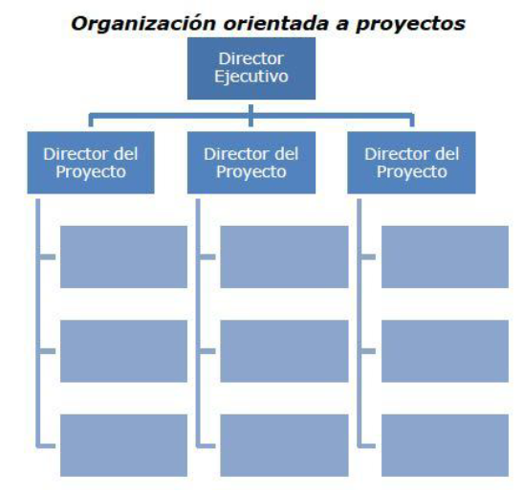
ROL | DESCRIPCIÓN DEL CARGO | REQUISITOS | COSTO/TIPO DE CONTRATACIÓN
Director del proyecto | Es la persona que se encarga de la planeación y dirección del proyecto. Seguimiento y control del proyecto. Logística de los talleres y mesas de trabajo. Entrega de los documentos o productos con su respectiva sustentación. | Especialista en proyectos, con certificación en PMI. Experiencia como mínimo de tres años en proyectos turísticos. | $ 14'000.000 por el proyecto. Contrato por servicios.
Ingeniero industrial | Se encarga del talento humano, reducción de costos, de la definición de responsabilidades y generación de estrategias; para la ejecución de las actividades. | Ingeniero con experiencia de al menos dos años, con conocimientos específicos referente a la formulación de proyectos, todo el tema de gestión humana y evaluación de costos. | $ 12'000.000 por el proyecto. Contrato por servicios.
Ingeniero ambiental | Encargado de la planificación de las estrategias para el cuidado del medio ambiente, aprovechamiento adecuado de los recursos y generación de entornos sostenibles. También realiza los diagnósticos y soluciones para disminuir el impacto ambiental en el corregimiento. | Ingeniero ambiental con al menos dos años de experiencia, especialista en gerencia ambiental y desarrollo sostenible, que proponga diferentes soluciones que minimicen los efectos negativos que se encuentren en el ambiente y que tenga énfasis en el tratamiento de residuos sólidos | $ 12'000.000 por el proyecto. Contrato por servicios.
Profesional en mercadeo y publicidad | Encargado de la gestión de alianzas, publicidad para el tema de la recauación de fondos y todo lo relacionado para potencializar lo relacionado al turismo y agricultura. | Profesional, con enfoque en mercadeo y publicidad turística, que haya formado de parte de la ejecución de proyectos de este tipo, por mínimo un año. | $ 8'000.000 por el proyecto. Contrato por servicios.
Administrador turístico | Potencializa las actividades referente al tema del turismo en el corregimiento. Así mismo, realiza la compilación del documento pertinente. | Administrador turístico con experiencia mínimo de tres años en proyectos turísticos, referente a toda la parte de planificación y desarrollo. | $ 8'000.000 por el proyecto. Contrato por servicios.
Practicante de ingeniería industrial | Apoya las actividades que se lleven a cabo, la logística de los diferentes eventos y la comunicación entre las diferentes partes involucradas. | Estudiante de octavo semestre de ingeniería industrial que se encuentre activo en un semillero de investigación | $ 6'000.000 por el proyecto. Contrato por servicios.

